基础规则
基础规则

 | 关卡的构成

 |  | 关卡最大操作范围 | 8 * 8
 |  | 胜利条件 | 最大4种目标全部集齐
 |  | 限制 | 步数
 |  | 基础消除元素 | 6种不同形象的元素
 |  | 道具 | 4种付费道具

 | 图层说明

 |  | 地图编辑从上至下分为4层，仅供地图预设，特殊消除格不在预设范围内

 |  | 层名称 | 作用
 |  | cover | 各类与消除元素共存的遮盖类元素
 |  | obj | 各类消除元素及与之同层级的元素
 |  | ground | 各类位于消除元素下特殊底层
 |  | cell | 单元格与刷新点，消失点与出现点

 | 掉落规则

 |  | 关卡中的元素刷新掉落
 |  | 1.6种基础元素的ID为0-6(其他元素依次向后添加)
 |  | 2.掉落权值为关卡的一条属性，具体配置说明

 |  | ID | 0 | 1 | 2 | 3 | 4 | 5 | 总权值
 |  | 权值 | 10 | 10 | 5 | 5 | 0 | 10 | 40

 |  |  | 糖果0的掉落概率=自身权值0/总权值40，以此次类推

 |  | 单元格的刷新与继承
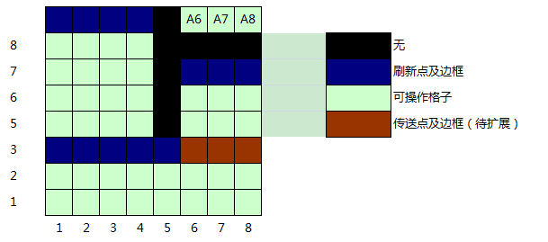

 |  | 1）蓝色框为刷新格，刷新格不继承上一格掉落的糖果，而是自行刷新糖果
 |  | 2）A6、A7、A8没有刷新点，即消除既有糖果不会自动补充新糖果
 |  | 3）绿色格子只自动继承来自上一行临近格的糖果，不继承同一行的糖果

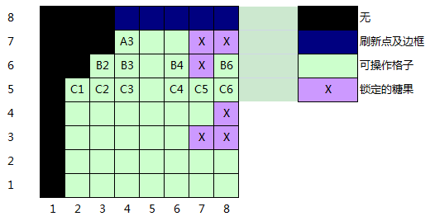

 |  | 1）紫色格子为锁定的糖果
 |  | 2）C2（5,3）,C1（5,2）同时为空时，B2（6,3）的糖果优先填充C2（直线距离最近，y差值是0）
 |  | 3）同理，C4、C5中，B4的糖果优先填充C4，再填充C5
 |  | 4）C6（5,8）与B4（5,6）y轴差值超过1，不能继承B4糖果，故为空

 | 消除规则

 |  | 1.玩家操作元素两两交换，构成3个或以上匹配则扣除步数，反之操作失败，元素不换位不扣步数
 |  | 2.3个或3个以上的元素(仅限ID0-5)连成一直线可以消除
 |  | 3.玩家移动后可以触发连锁消除，连锁消除结束后玩家才能进行下一次操作（使用道具同理）

移动
 |  | 示意图
 |  |  |  |  |  |  |  | 说明：
 |  |  |  |  |  |  |  | 当前关卡目标为橙色

 |  |  |  |  |  |  |  | 1)移动造成橙色元素匹配，收集到3个关卡目标

 | 暴击

 |  | 1.1次move消除大量元素的情况下(包含combo)视为暴击
 |  | 2.使用道具或技能造成的消除，也记为暴击并在行为全部结束后显示
 |  | 3.暴击可以获得额外分数

 |  | 级别 | 消除元素数 | 暴击得分 | 显示文字
 |  | 1 | 45 | 200 | Nice | 蓝
 |  | 2 | 60 | 400 | Great | 绿
 |  | 3 | 90 | 650 | Perfect | 黄
 |  | 4 | 135 | 1000 | Excellent | 红
 |  | 5 | 195 | 1500 | Awesome | 紫

 | 分数计算

 |  | 1.消除得分，单个得分为5(包括消除糖果，消除熔岩，杀死虫子，清除板子等所有清除了格子中的行为，备注：杀蜗牛不算，格子没有清空)
 |  | 2.收集得分，收集1个目标得分+8(即，目标糖果消除得1次5分，收集到目标上再得1次8分，总共18分)
 |  | 3.特殊效果融合、触发时，均可获得额外加分：
 |  |  | 横消/竖消 | 50
 |  |  | 十字消 | 150
 |  |  | 全色消 | 200
 |  | 4.通关后进入奖励模式，剩余步数兑换成金币与得分，1步500分
 |  | 4.关卡得分公式为
 |  |  | 基础得分 | 基础得分 = 消除得分 + 收集得分 + 暴击得分 + 杀死boss得分 + 特殊效果得分 + 奖励模式加分

 | 特殊消除格

 |  | 1.4个或以上糖果组合(仅限可以match的糖果，即ID0-9)可以形成特殊消除格
 |  | 2.任意的消除(itemsId层的消除)均能触发特殊消除格的效果(包含使用道具消除阻挡)
 |  | 3.特殊消除有4种，横消、竖消、十字消、全色消
 |  | 4.特殊消除格产生的位置为特殊组合中最后到位的糖果的位置
 |  | 5.特殊处理，如果在掉落过程中，形成的竖线优先执行三消，其他不变

 |  | 横消组合(4个竖排) |  |  |  | 竖消组合(4个横排)

 |  | 十字消除(5个L型或+型) |  |  |  | 全色消(4个以上竖排或4个以上横排组合)

 | 特殊说明

 |  | 1.在玩家执行操作时，会有大面积空格出现的情况
 |  | 2.填充空格过程中，只有掉落确认完毕的行才执行消除，掉落中的行不执行

